상품제안서
페리오 화이트케이스 치약칫솔세트(칼라인쇄무료) | 상품코드: S46612

 |  |  |  |  |  |  | 02-713-8555 | www.synergygift.co.kr
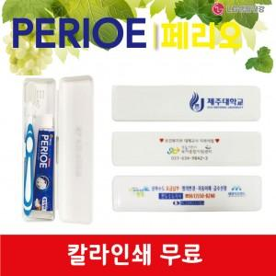

【상세/제작정보】 | <p><span style="font-size: 18pt;">▶최소주문수량: 500개</span></p><p><span style="font-size: 18pt;">▶한박스 입수량: 100개</span></p><p><span style="font-size: 18pt;">▶최소수량이하 주문불가</span>​&nbsp;</p>

【인쇄/포장옵션】 | 풀칼라 / 포장불가능

【공급단가】 | 수량 | 500~ | 1,000~ | 3,000~ | 5,000~ | 10,000~
*VAT별도 | 단가 | 1,350원 | 1,270원 | 1,230원 | 1,180원 | 1,150원

【상품 URL】 | https://www.synergygift.co.kr:443/src/goods_detail.php?gdno=46612

